员工差旅明细
 | 【员工差旅报销单】

 |  | 姓名: |  | 张兆洁 |  | 职位: | 助理
 |  | 发生地: |  | 无锡 |  | 部门: | 会奖6部
 |  | 发生日期: |  | 2024.8.22-8.28 |  | 报销日期: | 2024.8.29
 |  |  |  |  |  | 团号: | HMEA-240822-DJH857

 | 序号 | 报销项目 | 用途 |  | 实际报销金额 | 合格发票金额 | 不合格发票金额 | 备注
 | 1 | 差旅费 | 餐费 |  | 294.00 |  | 294.00 | 8.22餐费
 | 2 | 差旅费 | 餐费 |  | 234.90 | 146.00 | 88.90 | 8.23餐费
 | 3 | 差旅费 | 餐费 |  | 294.00 |  | 294.00 | 8.24餐费
 | 4 | 差旅费 | 餐费 |  | 195.00 |  | 195.00 | 8.25餐费
 | 5 | 差旅费 | 餐费 |  | 273.00 | 35.00 | 238.00 | 8.26餐费
 | 6 | 差旅费 | 餐费 |  | 333.00 |  | 333.00 | 8.27餐费
 | 7 | 差旅费 | 餐费 |  | 225.00 | 225.00 | 0.00 | 8.28餐费
 | 8 | 住宿 | 房费 |  | 1600.00 | 1600.00 | 0.00 | 8.22-8.28三个人
 | 合计 |  |  |  | 3,448.90 | 2006.00 | 1,442.90

 | 合格发票金额 |  |  |  | 补票金额 |  |  | 报销总金额
 | 2,006.00 |  |  |  | 1,442.90 |  |  | 3448.90

 | 报销人: | 张兆洁 |  | 总监： | 合规: |  | 财务：

【员工上会补助统计单】
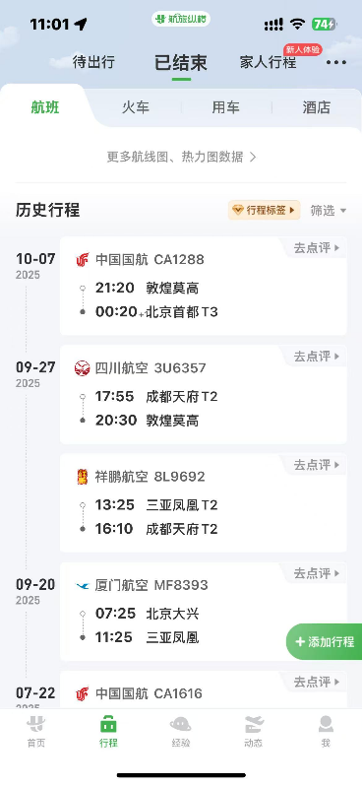
 |  | 姓名: |  | 张佳怡 |  | 职位: | 助理
 |  | 发生地: |  | 北京 |  | 部门: | 会奖6部
 |  | 发生日期: |  | 2025.9.27-10.7 |  | 报销日期: | 2024.10.14
 |  |  |  |  |  | 团号: | HMEA-250825-ZJT857

 |  | 出差城市 | 出差起止日期 |  | 每天金额 | 天数 | 合计 | 备注
 | 1 | 敦煌 | 9.27 |  | 200.00 | 1.00 | 200.00
 | 2 | 敦煌 | 9.28-9.30 |  | 100.00 | 3.00 | 300.00
 | 3 | 敦煌 | 10.1-10.3 |  | 300.00 | 3.00 | 900.00
 | 4 | 敦煌 | 10.4-10.5 |  | 200.00 | 2.00 | 400.00
 | 5 | 敦煌 | 10.6 |  | 300.00 | 1.00 | 300.00
 | 6 | 敦煌 | 10.7 |  | 200.00 | 1.00 | 200.00
 | 合计 |  |  |  |  | 11.00 | 2300.00
 | 报销人: | 张兆洁 |  | 总监： | 合规: |  | 财务：

